产品列表
物料编号 | 产品名称 | 重量(克) | 颜色 | 参考实物图 | 单价
J30500031 | jd-cp002-13灯板遮光件 | 50 | 黑色 | 2 | 0.155
J30500032 | jd-cp002-06灯板硅胶 | 40 | 透色 | 1.6 | 0.14
J30500030 | jd-cp002-减震硅胶 | 50 | 透色 | 0.2 | 0.075 | 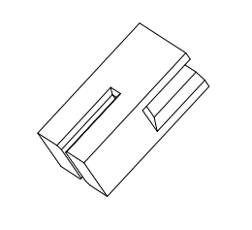
J30500029 | jd-cp002-按键防水硅胶 | 50 | 透色 | 0.5 | 0.075 |  | 底部有4颗小钉
5 | jd-cp003-前部硅胶 |  | 透色 | 2 | 0.155 | 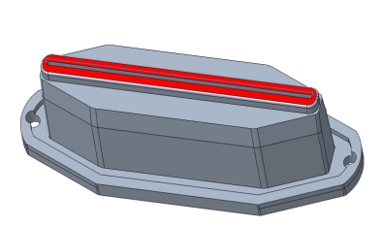
6 | jd-cp003-充电口硅胶 |  | 奶白 | 1 | 0.15
7 | jd-cp003-按键防水硅胶 |  | 透色 | 0.5 | 0.075
J30500039 | JD-DR002上壳硅胶15*1.5 |  | 透色 |  | 0.05 | 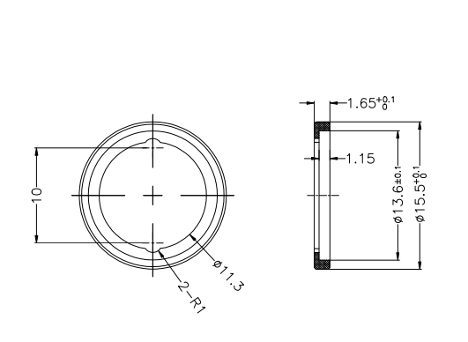
J30500041 | JD-FS001/主体/硅胶40度（黑） |  |  |  | 2.5
J30500038 | JD-FS001/主体/硅胶40度（绿 |  |  |  | 2.5
J30500037 | JD-FS001/主体/硅胶40度（白） |  |  |  | 2.5
J30500059 | JD-CP005头部硅胶/硅胶30度（透明） |  | 透色 |  | 0.2
J30500060 | JD-CP005铲刀减震硅胶/硅胶50度（透明） |  | 透色 |  | 0.075
J30500052 | JD-CP007 密封圈 |  | 透色 |  | 0.075
J30500053 | JD-CP007 按键硅胶 | 50 | 透色 |  | 0.065
J30500061 | JD-CP005 密封圈25*1.3 | 50 | 透色 |  | 0.055
J30500068 | JD-DR009平头款NTC固定件 | 60 | 透色 |  | 0.065
J30500070 | JD-DR009-A下壳防水圈 46*0.8mm | 50 | 透色 |  | 0.07
J30500087 | JD-BZ001胶脚/硅胶/灰色/45度 | 45 | 灰色 |  | 0.04
J30500074 | JD-BZ001按键密封圈 | 50 | 透明 |  | 0.12
J30500082 | D-AMY006/公座防水硅胶/原色硬度35°土5 | 35 | 透明 |  | 0.065
J30500083 | JD-AMY006/按键防水硅胶/原色按键防水硅胶硬度35°±5 | 35 | 透明 |  | 0.065
J30500075 | JD-BZ001 O型圈/120*118*1 | 40 | 透明 |  | 0.38
J30500076 | JD-BZ001 O型圈/102*118*1 | 40 | 透明 |  | 0.34
J30500078 | D-AMY006/冰敷片防水圈/胶圈圈/内径15mm线径0.3+0.05m |  | 气相胶 |  | 0.08

